Sheet1
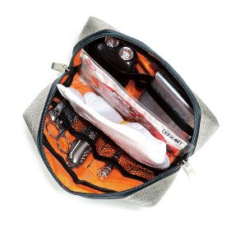
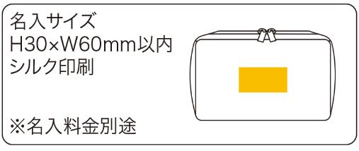
提 案 書

ガジェットポーチ |  | 参考上代 | ¥600 | 販売価格
 |  | （税別） |  | （税別）
【JAN】 | 4562121887879
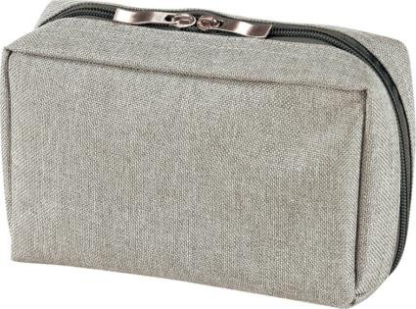 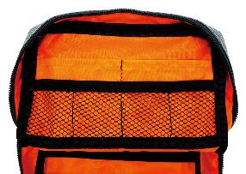 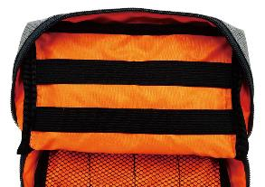 |  |  | 【商品番号】 7477 【本体サイズ】 170×65×110㎜・66ｇ 【パッケージサイズ】 200×25×160㎜・70ｇ 【個装形態】 ポリ袋入り 【材質】 ポリエステル 【入数】 120 【商品説明】 メッシュポケットや、ゴムバンドで小物やケーブル類を上手にまとめます 【生産国】 中国

